プレス加工品 炭化水素処理 エンボス梱包仕様
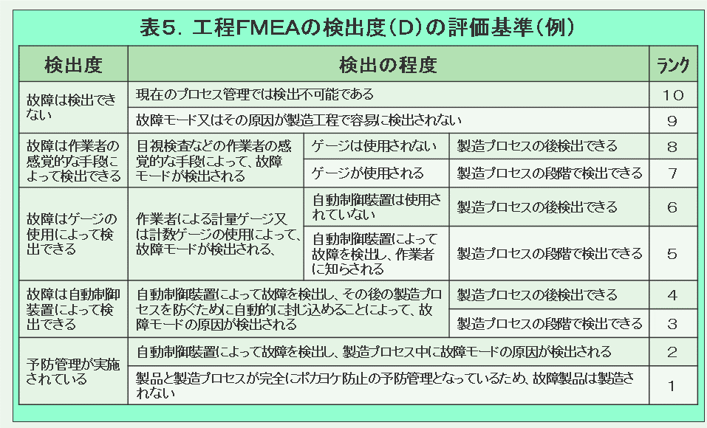
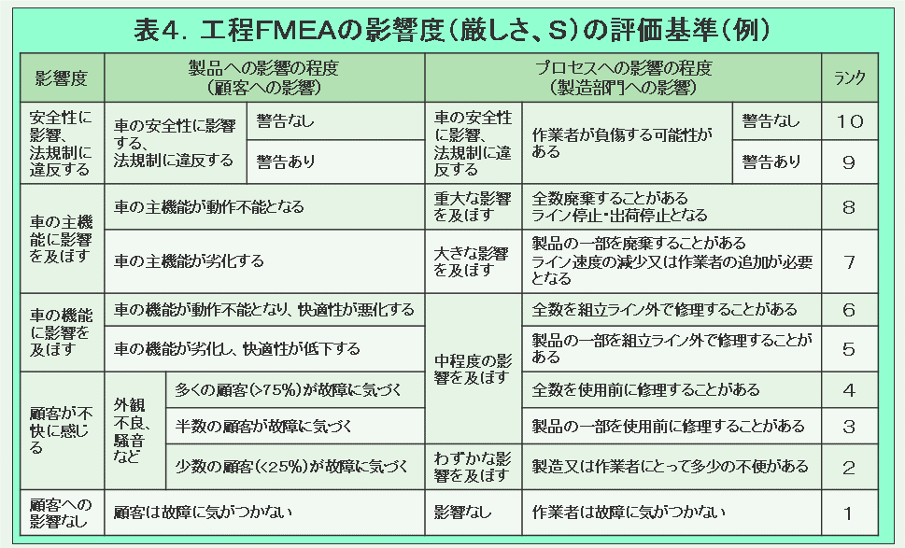
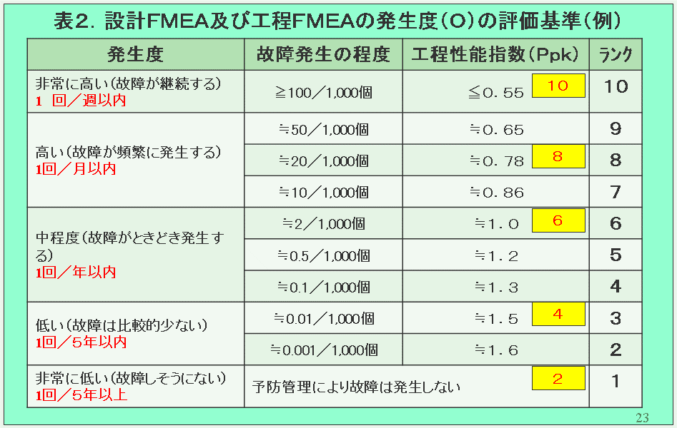
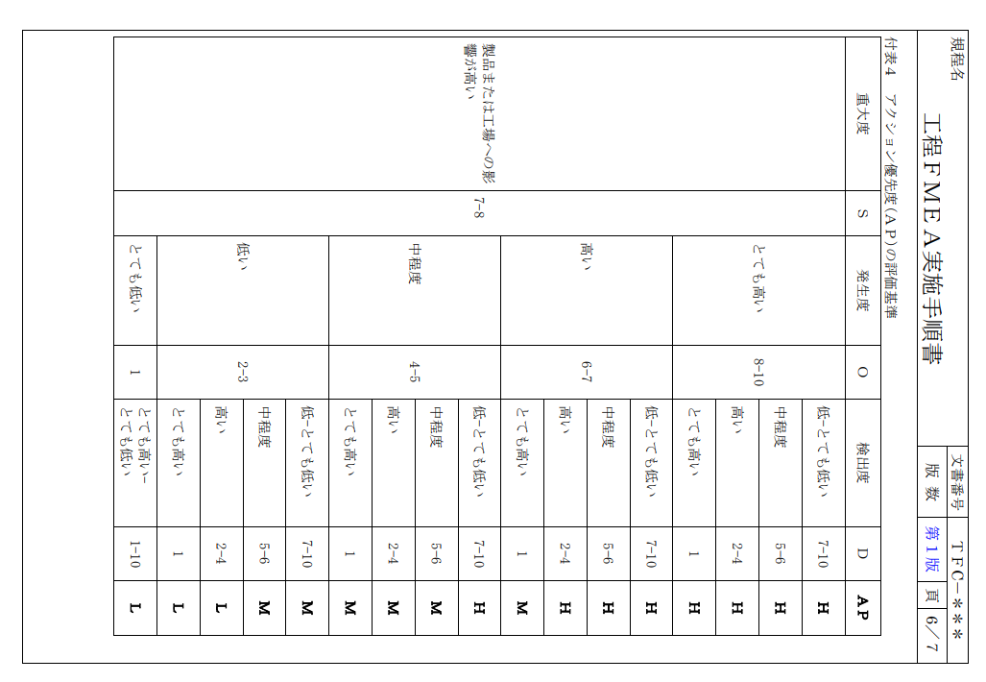
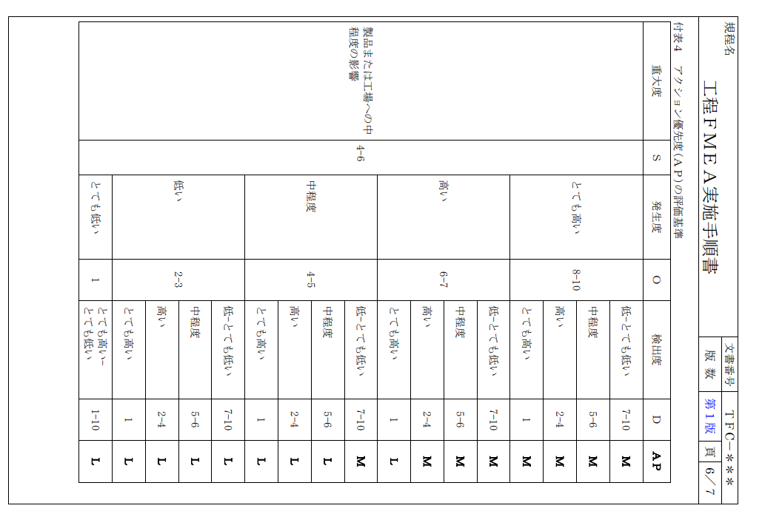
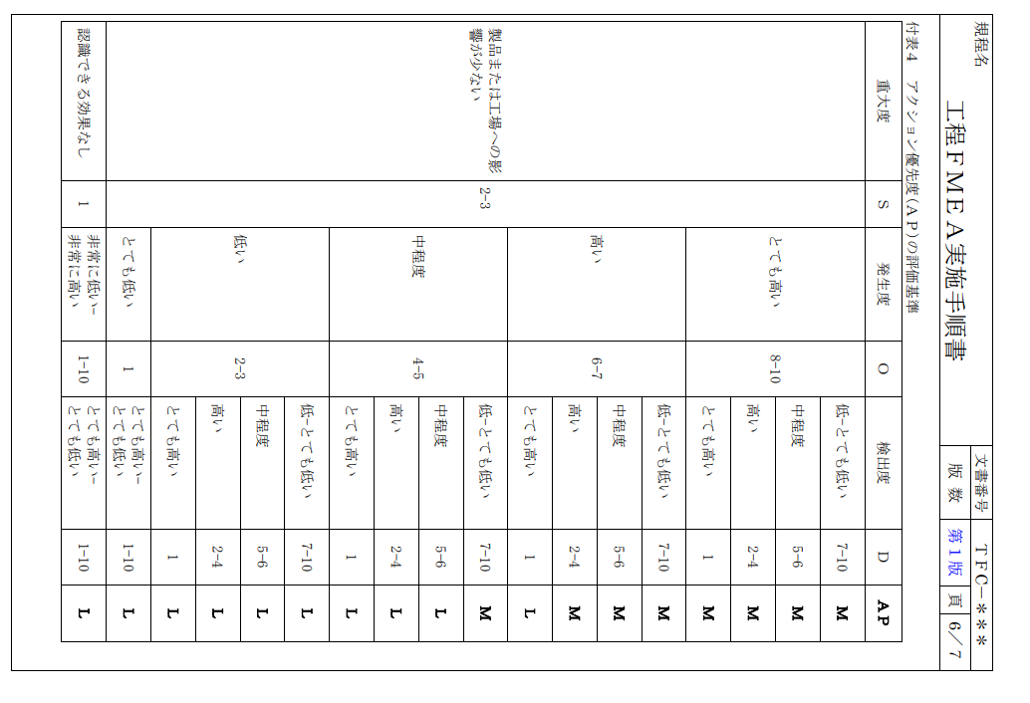
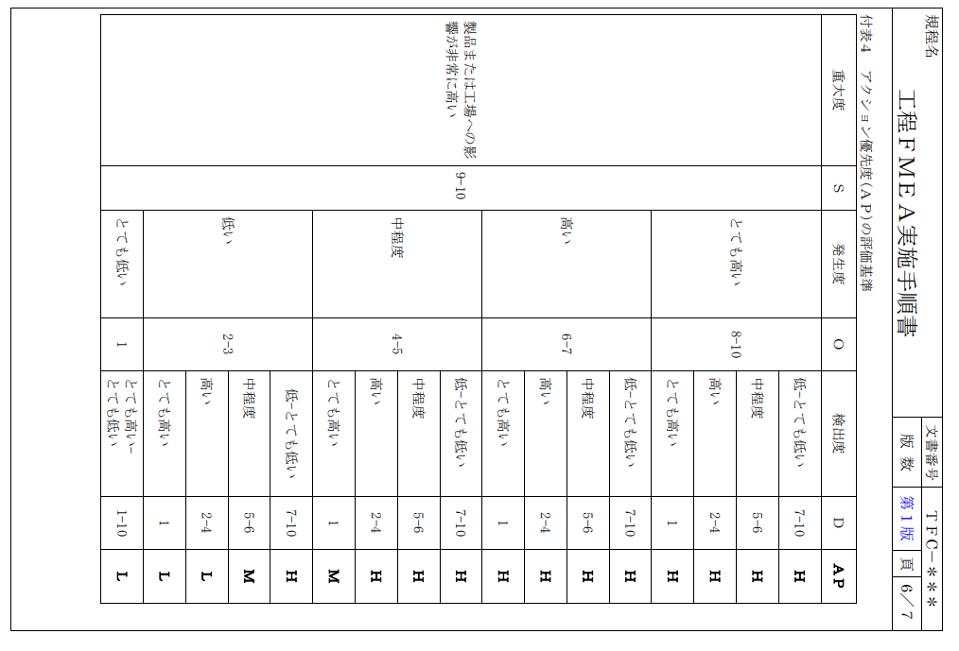
FMEA（□設計・■工程）

対象品／対象ライン |  | プレス加工品 炭化水素処理(エンボス梱包仕様) / 温水工場 |  |  |  |  |  | 文書番号
使用機種・使用箇所 |  | プレス加工品 |  |  |  |  |  | 完了期限 |  |  | 2021-06-30
FMEAチーム |  | 平野部長、増田次長、横森課長、瀬尾課長、前田課長、平井課長、兵庫係長、吉田係長、鈴木係長、石井 |  |  |  |  |  | 作成者
責任部門 |  |  |  |  |  |  |  | 作成日（初版） |  |  | 2021-06-01 |  |  |  | （改訂版）

No. | 部品名 （工程名） | 要素 （要素作業） | 部品（工程）の 機能／要求事項 | 故障 モード | 故障 影響 | 厳 し さ (S) | 分類 | 故障 原因 | 現行の管理 |  |  |  | 危険優先数 | (AP) 優先度アクション | 改善処置計画 | 責任者・ 予定日 | 改善処置結果
 |  |  |  |  |  |  |  |  | 予防 | 発 生 頻 度 (O) | 検出 | 検 出 難 易 度 (D) |  |  |  |  | 改善 処置 | 処置後の評価
 |  |  |  |  |  |  |  |  |  |  |  |  |  |  |  |  |  | 厳 し さ (S) | 発 生 頻 度 (O) | 検 出 難 易 度 (D) | 危険優先数 | AP

1 | 材料受入 | 材料確認 | 数量/品質確認 | 不完全な形態での納入 | 受入不可 客先への出荷遅れ | 8 |  | 検査成績書添付漏れ | 注文書類を参照 | 2 | システムによる受入確認 | 3 | 48 | L |  |  |  |  |  |  |  |  | L
 |  |  |  |  |  | 6 |  | 数量間違い |  | 2 |  | 3 | 36 | L |  |  |  |  |  |  |  |  | M
 |  |  |  |  |  | 8 |  | 材料の種類間違い |  | 2 |  | 3 | 48 | L |  |  |  |  |  |  |  |  | H
 |  |  |  | 梱包損傷 | 傷、変形、落下 | 8 |  | 車上から保管エリアへの移動間でのフォークリストによる損傷 | 出荷毎に梱包基準に従う | 2 | 受入毎に損傷がないか、全ての梱包状態を確認する | 6 | 96 | M
 |  |  |  |  |  | 8 |  | フォワーダーの荷下ろし作業による梱包損傷 | インボイス毎に、仕入先梱包基準を参照 | 2 |  | 6 | 96 | M
 |  |  |  | 仕入先のラベル貼り間違い、 ラベル貼り漏れ | 材料受入不可、 出荷遅延 | 8 |  | 仕入先が間違ったラベルを添付した、または輸送中に剥がれた |  | 2 |  | 6 | 96 | M
 |  |  | 材料の品質（特性）確認 | 仕様間違い | 機能的欠陥 | 8 |  | 注文書とミルシート/検査成績書の比較確認漏れ | 1年毎に作業者の再認証 | 1 | システムによる受入確認（図面情報の表示、及びチェック） | 8 | 64 | L
 |  |  |  |  |  | 8 |  | めっきJIS表記知識不足 | 検査成績書確認 | 1 | ①めっきJIS表記教育 ②品管部門とのWチェック | 8 | 64 | L
 |  | 材料の保管 | 材料保持（良い状態） | 倉庫内指定エリアと違った場所に保管 | 間違えた材料を生産ラインへもっていく | 8 |  | 材料受入手順書に従って作業していない | 材料レイアウトマップの掲示、及び表示板（材料名、サイズ）の確認 | 2 | バーコード照合 （バーコード管理システム） | 3 | 48 | L
 |  |  | 先入先出 |  | 古い材料が残る | 8 |  |  | 先出数字カードで①から出庫 | 2 |  | 3 | 48 | L
2 | 金型セット | プレス機に金型をセットする | 金型確認 | 異なるの金型セット | 間違った製品 | 8 |  | 確認不足 | 図面と金型の型番刻印の照合 | 1 | バーコード照合（作業指示書、 金型銘鈑のバーコード） | 3 | 24 | L
 |  |  |  | 金型が傾いて取付される | 材料変形 | 8 |  | プレス条件設定間違え | 初期設定時の確認 | 1 | スケールにて確認 目視確認 | 7 | 56 | L
3 | 材料セット | アンコイラに材料をセットする | 材料確認 | 異なる材料のセット | 機能への影響 | 8 |  | 確認不足 | 作業指示書の内容に従って確認 | 2 | バーコード照合（作業指示書、材料のバーコードラベル） | 3 | 48 | M
 |  |  |  |  |  | 8 |  | めっきJIS表記知識不足 | 材料外観確認 | 1 | ①めっきJIS表記教育 ②めっきサンプル見本と材料、作業指示書の照合 ③工程作業記録表に、めっき仕様欄を追加 | 8 | 64 | L
4 | 条件設定 | プレス作業手順書に基づき条件設定する | プレス条件確認 | 材料送り量不適切 | 製品加工できない 金型破損 | 8 |  | プレス条件設定間違え | 初期設定時の確認 | 1 | 設定値の目視確認 モニター | 3 | 24 | L
 |  |  |  | 回転数（設定値範囲外） | プレス機がスティックする(上型と下型が嵌り合い、動かなくなる) | 8 |  |  |  | 1 |  | 3 | 24 | L
 |  |  |  | ストローク量調整不足 | 寸法不良 | 8 |  |  |  | 1 | 寸法確認 | 3 | 24 | L
5 | 生産 |  | 寸法 | バリ | 顧客工程への影響 | 6 |  | パンチ/ダイ摩耗 | グラフ傾向管理 | 2 | 目視確認、マイクロメータ、 ピンゲージ、ノギス、 確認治具、顕微鏡 | 6 | 72 | L
 |  |  | 外観 | カスはまり、打痕、傷 | 外観NG | 3 |  | カスあがり | デポジトロン加工 金型パーツ定期メンテナンス | 2 | 目視確認 | 8 | 48 | L
6 | 治具セット | 治具に製品をラッキングする | 製品品質確認 | 治具セット： 洗浄工程治具と製品の干渉 | 金属露出 | 8 |  | 洗浄治との干渉 （セットズレ） | 製品を避けて、スクラップ部で材料を保持する | 2 | 目視確認 | 5 | 80 | M
 |  |  |  | 異なる条件設定 | シミ | 7 |  | 確認不足 | 製品とプログラムとの照合 | 1 | 目視確認 | 2 | 14 | L
7 | 脱気超音波洗浄 | 炭化水素洗浄乾燥機装置による洗浄 |  | 洗浄温度が高い又は低い | ムラ、シミ、変色 油分残留 | 8 |  | 炭化水素洗浄乾燥機の故障 超音波の故障 | 始業点検表 | 2 | 温調器確認 発信機、振動子（目視） | 4 | 64 | L
 |  |  |  | 揺動の相違 |  | 8 |  | 設定の間違い | 作業手順書通りの作業 | 2 | モニター | 4 | 64 | L
8 | 真空超音波洗浄 |  |  | 洗浄温度が高い又は低い |  | 8 |  | 炭化水素洗浄機の故障 | 始業点検表 | 2 | 温調器確認 | 4 | 64 | L
 |  |  |  |  |  | 8 |  | 時間設定の間違い | 作業手順書通りの作業 | 2 | モニター | 4 | 64 | L
 |  |  |  | 洗浄温度、真空度が高い又は低い |  | 8 |  | 炭化水素洗浄乾燥機の故障 | 始業点検表 | 2 | 温調器、真空圧の確認 | 4 | 64 | L
 |  |  |  |  |  | 8 |  | 時間設定の間違い | 作業手順書通りの作業 | 2 | モニター | 4 | 64 | L
9 | 真空ベーバー洗浄乾燥 |  |  | ベーパー温度、真空度が高い又は低い |  | 8 |  | 炭化水素洗浄乾燥機の故障 | 始業点検表 | 2 | 温調器、真空圧の確認 | 4 | 64 | L
 |  |  |  |  |  | 8 |  | 時間設定の間違い | 作業手順書通りの作業 | 2 | モニター | 4 | 64 | L
10 | 取出し | 製品のアンラッキング |  | 取扱手順NG （治具からコンテナに移す時の発生） | 異物付着、汚れ、反り、 変形 | 4 |  | 手袋を交換していない 取り扱い | 手順に従い交換する 作業標準書通りの作業 | 1 | 温調器、真空圧の確認 | 4 | 16 | L
11 | 残留油分 | 残留油分測定 |  | 油分が残留 | 顧客工程への影響 | 8 | T | 蒸留再生不具合 洗浄不足 | 薬液メーカーによる 薬液の定期分析 | 1 | 濡れ試薬試験 | 3 | 24 | L
12 | 外観検査 | 外観検査(全数) |  | 不良品の流出 | 機能的不具合 | 8 |  | 作業者の誤った判断 | 1年毎に作業者の再認証 | 2 | 100％目視検査 | 6 | 96 | M
 |  |  |  | 仕様間違い |  | 8 |  | めっきJIS表記知識不足 | 製品外観確認 | 1 | ①めっきJIS表記教育 ②めっきサンプル見本と製品、ロット管理票の照合 ③ロット管理票に、めっき仕様欄を追加 | 8 | 64 | L
 |  |  |  | 取扱手順ミス （検査工程→ビニール詰め工程） | 異物付着、汚れ | 4 |  | 手袋を交換していない | 手順に従い交換する | 1 | 目視確認 | 3 | 12 | L
 |  |  |  | ビニールの異物 | 製品汚染 | 4 |  | ビニールに汚れが付着している | 使用前にビニールの汚れ具合を確認 | 1 | 目視確認 | 8 | 32 | L
13 | 出荷検査 | 外観（抜取り） | 製品品質確認 | 不良品の流出 | 機能的不具合 | 8 |  | 作業者の誤った判断 | 1年毎に作業者の再認証 | 2 | 目視、顕微鏡 | 4 | 64 | L
 |  |  |  | 仕様間違い |  | 8 |  | めっきJIS表記知識不足 | 製品外観確認 | 1 | ①めっきJIS表記教育 ②めっきサンプル見本と製品照合 ③製品サンプル検査依頼票フォームにめっき仕様記入欄を追加 | 8 | 64 | L
 |  | 寸法（抜取り） |  | 校正測定機器期限切れ | 寸法測定結果が不正確 | 8 | T | 測定機械が校正計画に従っていない | 検査機器管理規定に従い、使用をやめて、ただちに校正実施。 | 2 | 校正ラベルの有効期限の確認 （毎月1回？） | 4 | 64 | L
 |  |  |  | 測定結果が正確ではなかった | 寸法測定結果が不正確 | 8 |  | 日常点検で、標準試料を使っての点検を行っていない | 検査機器管理規定に従うよう指導 | 2 | 日常点検にて、標準試料を使っての点検実施 | 6 | 96 | M
14 | エンボスキャリアテープ挿入 | 外観 | 製品品質確認 | 抜き落とし時に、製品が斜めに落下する | 製品が裏返る | 8 |  | 短冊とコンベアまでの距離が遠い。 | 短冊とベルトコンベアの距離を短く設計 | 1 | カメラによる検査(100%) | 3 | 24 | L
 |  |  |  | キャリアテープ内の異物 | 製品に異物が付着する | 4 |  | エンボス製造メーカーの環境 | エンボスキャリアテープの外観検査（外周１巻き分） | 1 | エンボステープ材料投入口にバキュームを設置し、異物除去を実施。 | 7 | 28 | L
 |  |  |  |  |  | 4 |  | エンボス作業環境に異物が浮遊している。 | 毎日の清掃 | 1 | エンボス梱包機をアクリル板で覆う | 8 | 32 | L
 |  |  |  |  |  |  |  |  |  |  | 管理エリア内で梱包実施。 | 8 | 0 | L
 |  |  |  |  |  | 4 |  | エンボス梱包機の摺動部から発生するゴミが製品に付着。 | ①摺動部に異物の受け皿を設置 ②エンボスキャリアテープ上を、硬質ガラス板でカバー | 1 | エンボステープ材料投入口にバキュームを設置し、異物除去を実施。 | 8 | 32 | L
 |  |  |  |  |  | 4 |  | 打抜き機構部からの異物、グリース漏れ | 打抜き機構部に異物、グリースの受け皿設置 | 1 | コンベア直下に除電ブラシ付き異物バキュームユニット設置 | 8 | 32 | L
 |  |  |  |  |  | 4 |  | 手からのコンタミが製品に付着 | 指サックを嵌めて作業実施。帯電防止作業服着用。マスク、帽子着用。 | 1 | 指サックの定期清掃、交換 | 8 | 32 | L
 |  |  |  | 熱溶部の温度低下 | 溶着力低下 | 8 |  | ヒーター切れ | 日常点検表による確認 | 2 | 初動品の溶着状態を剥がして確認 | 3 | 48 | L
 |  |  |  | 静電気の発生 | エンボスポケットに製品が斜めに挿入される/ポケットからはみでる | 8 |  | 静電気により製品がガラスカバーに貼りつく | イオナイザー | 1 | ①カメラによるポケット内の製品位置、姿勢検査(100%) ②欠品センサーによる検査(100%) | 3 | 24 | L
15 | 計数・包装 | 出荷作業 | 製品梱包状態の正しさの確認 | 員数過不足 | 顧客が生産計画を達成できない | 8 |  | 作業ミス | 検査工程、出荷工程にて Wチェック | 2 | 出荷管理票と梱包数を照合確認する | 4 | 64 | L
 |  |  |  | 異品混入 | 顧客工程への影響 （生産出来ない） | 4 |  | 端数員数調整時の混入 | １アイテムの作業が完了してから、次のアイテムの作業を実施する | 1 | 目視確認 | 6 | 24 | L
16 | 梱包 |  |  | ラベル貼り忘れ | 顧客工程への影響 | 3 |  | 作業者がラベルを貼り忘れる | システムから出荷に必要な枚数だけラベルが印刷される | 2 | ビニール袋、梱包箱にラベルを確実貼付けできたかどうか、出荷管理票にてチェックし、記録する | 6 | 36 | L
 |  |  |  | ラベルの貼り間違い | 顧客工程への影響 | 3 |  | 作業者がラベルを貼り間違える | １アイテムの作業が完了してから、次のアイテムの作業を実施する | 2 | 目視確認 | 6 | 36 | L
17 | 出荷 |  |  | 取扱い手順ミス | 箱のダメージ | 8 |  | 取扱手順が梱包出荷作業手順書に従っていない | 梱包出荷作業手順書に従う | 2 | 100％目視確認 | 6 | 96 | M
18 | 引き渡し |  | 出荷詳細の確認 | 出荷数量間違い | 顧客工程への影響 | 8 |  | 作業者がパレットへの梱包箱数を間違える | 梱包出荷作業手順書に従う | 1 | 出荷指示一覧に明示されている出荷箱数と、実際の箱数を照合しチェックし、記録する | 8 | 64 | M

改定 履歴 | 改番 | 改定年月日 | 改定内容

